Giá bán điện
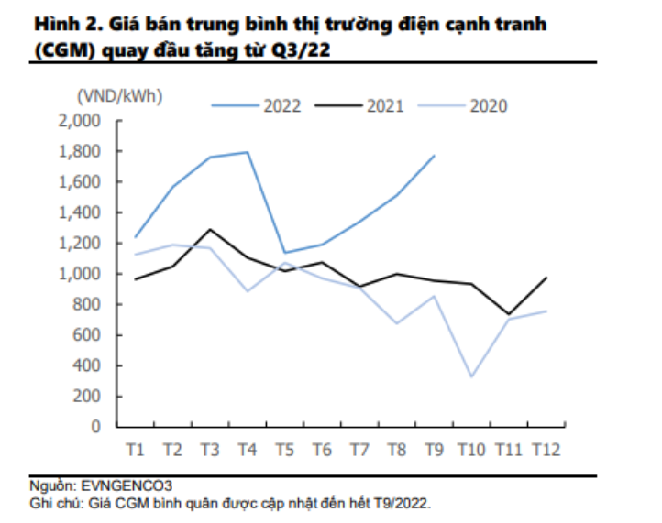
giá điện Qc tb năm |  | 2018 | 2019 | 2020 | 2021 | 9T2022
Doanh thu bán điện |  | 7101.9 | 8,165.3 | 7,908 | 3857 | 3540 | tỷ đồng
Sản lượng điện thương phẩm |  | 5120.4 | 5507.9 | 5265.5 | 2682.8 |  | tr kWh
Tỷ lệ Qm |  | 15.00% | 25.00% | 15.00% | 20.00% | 20.00%
Tỷ lệ Qc hợp đồng cho EVN |  | 85.00% | 75.00% | 85.00% | 80.00% | 80.00%
Sản lượng Qm |  | 768.1 | 1377.0 | 789.8 | 536.6 |  | tr kWh
Sản lượng Qc |  | 4352.3 | 4131.0 | 4475.6 | 2146.2 |  | tr kWh
giá điện CGM tb năm |  | 1.045 | 1.208 | 0.887 | 1.001 | 1.478 | nghìn đồng/kWh
Doanh thu Qm |  | 803 | 1663 | 701 | 537 |  | tỷ đồng
Doanh thu Qc |  | 6299 | 6,501.9 | 7,207 | 3320 |  | tỷ đồng
giá điện Qc tb năm |  | 1.447 | 1.574 | 1.610 | 1.547 | 1.716 | nghìn đồng/kWh

Giá điện Qm (đồng/kWh) | 1 | 2 | 3 | 4 | 5 | 6 | 7 | 8 | 9 | 10 | 11 | 12 | Trung bình
2020 | 1125 | 1186 | 1157 | 882 | 1075 | 970 | 903 | 689 | 851 | 335 | 704 | 769 | 887.1666667
2021 | 967 | 1048 | 1286 | 1095 | 1024 | 1076 | 912 | 1000 | 941 | 926 | 739 | 996 | 1000.833333
2022 | 1242 | 1561 | 1756 | 1792 | 1126 | 1186 | 1355 | 1525 | 1759 | 1500 | 1500 | 1500 | 1478

Nguồn: Tt ngành điện EVN

